Накладная-№3
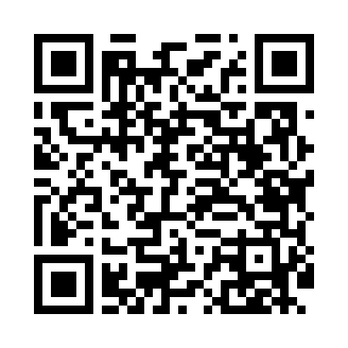
Номер товарно-транспортной накладной: |  |  | Торговый представитель: Amriyev Muhammad
Поставщик: Toshkent falcon fly 2 |  |  | Телефон торгового представителя: +998972880505
Дата отгрузки: 23.11.2025 |  |  | Контрагент: """" Klient
Дата консигнации: |  |  | Адрес:
Доставщик: |  |  | Телефон:
Телефон доставщика:
Время заказа: 23.11.2025 08:38:46
№ | Штрих-код | Название товаров (работ,услуг) | Количество | Количество в кейсе | Цена | Сумма
 |  |  | 82 |  |  | 59.3
1 | 6972518413365 | Защитная самоклеющиеся пленка, в рулонах 30*3 0CM DB-35-44 | 5 | 5 шт. | 0.70 | 3.50
2 | 6920240023550 | Чехол трикотажные для крышки унитаза XP-23-55 | 5 | 5 шт. | 0.80 | 4
3 | 6920240023512 | Чехол трикотажные для крышки унитаза XP-23-51 | 5 | 5 шт. | 1.50 | 7.50
4 | 6927384990380 | Терка для овощей XP-46-11 | 5 | 5 шт. | 0.70 | 3.50
5 | 6927384990403 | Терка для овощей XP-46-9 | 5 | 5 шт. | 0.90 | 4.50
6 | 6952658653688 | Бамбукли лопатка 32см Cutlery series DB-13-37 | 5 | 5 шт. | 0.40 | 2
7 | 6957754302208 | Тёрка для овощей AKH-A01D ABS DB-5-238 | 5 | 5 шт. | 0.50 | 2.50
8 | 6970391982091 | Пластиковая кружка WB-8209 DB-14-37 | 10 | 10 шт. | 0.50 | 5
9 | 2015150782438 | Венчик кухонный для взбивания HGF002-1 SV-6-8 | 5 | 5 шт. | 0.50 | 2.50
10 | 6966334493281 | Металический щипцы ALM590B-9 90.7MM/85g/201) DB-5-234 | 5 | 5 шт. | 0.40 | 2
11 | 2020000000105 | Зираворлар солиш учун махсус банкалар TP1055- 12 ( 0,10 kg ) ( 4,5*10*4,5 sm ) DB-52-7 | 12 | 12 шт. | 0.40 | 4.80
12 | None | QOSHIQ ROSSIYA KATTA | 10 | 10 шт. | 1.10 | 11
13 | 6900420141243 | Керамическая салатница YL-1582C-3P DB-141-24 | 5 | 5 шт. | 1.30 | 6.50
Итого: 59.3$|->UZS: 741,250.00

